예산설정
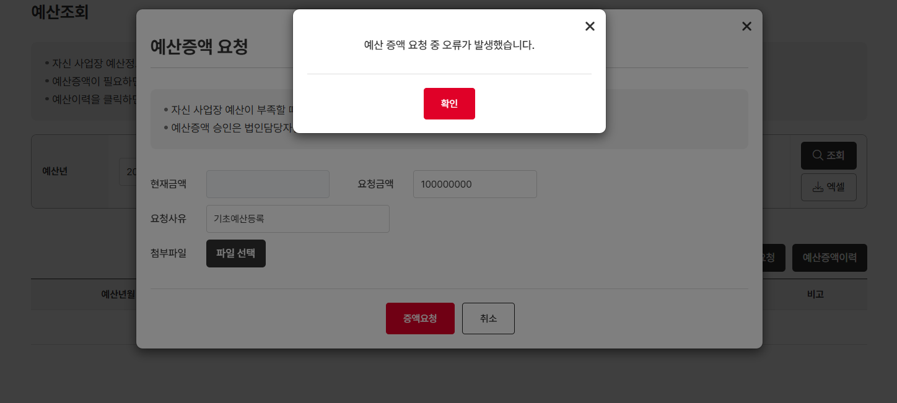
예산설정 (IT_OKP_06_01)

작성자 | 작성일 | 수행자 | 수행일 | 수행자 | 수행일
서동욱 | 2025.05.08 | 조윤지 | 2025-05-16 | 유보현 | 2025-05-22

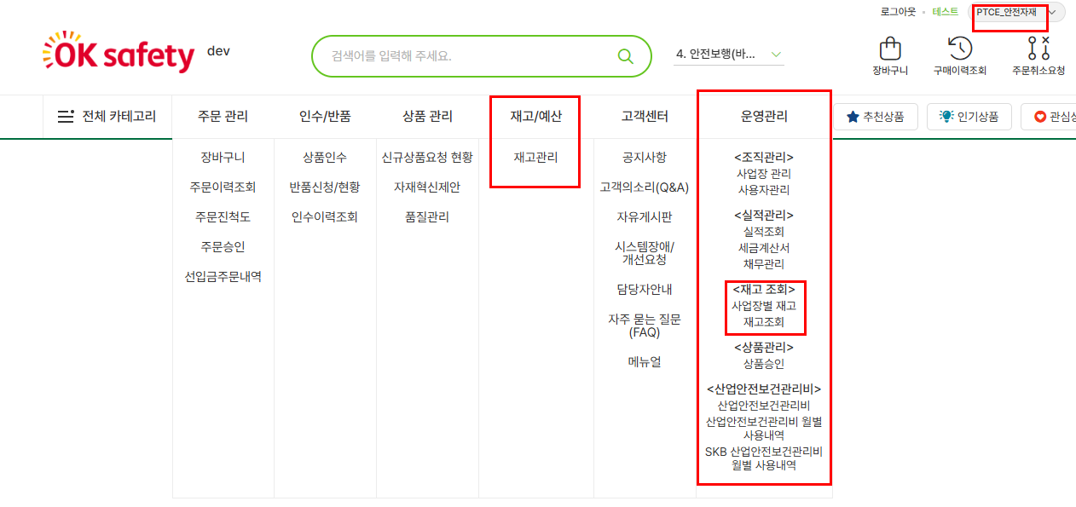
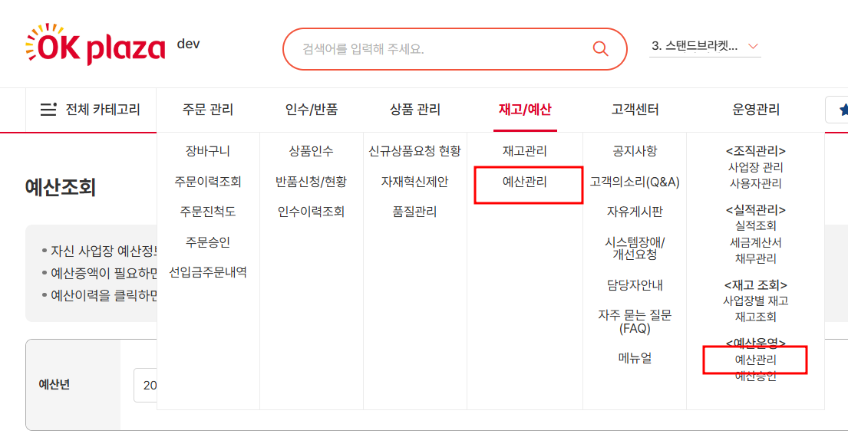
테스트 대상 상세 (시나리오별 세부단계)
1. 구매사 예산사업장 설정 => 구매사 예산등록 => 예산확인 2. 기초예산 일괄등록 => 예산 스케줄 강제 처리 => 예산확인 3. 배정예산일괄업로드 => 예산확인
테스트 시나리오 목적 :
일반 구매사의 예산 사업장을 설정한다. 홈앤서비스 사업장의 예산을 등록한다.
가정 및 필요사항 :

시나리오 항목 CODE | 시나리오 화면경로 및 페이지 | 테스트 항목 | 테스트 사전 정보 및 입력 | 테스트 케이스 기대결과 | 실제결과 | 구분 또는 실패 여부 | PCNI | 비고 | 조치자 | 조치결과 | PCNI 2차 | 수정사항 | 조치자 | 조치결과
IT_OKP_06_01_01 | 운영사 고객관리 : 구매사조회 | 구매사 예산 사업장 설정 |  | • 구매사 조회 > 사업장 조회 > 사업장 상세 팝업 > 사업장 정보의 예산관리 '예' 선택 후 저장 - 일반 구매사는 예산관리를 사용하도록 처리를 해야 예산을 사용한 주문 처리가 가능 | 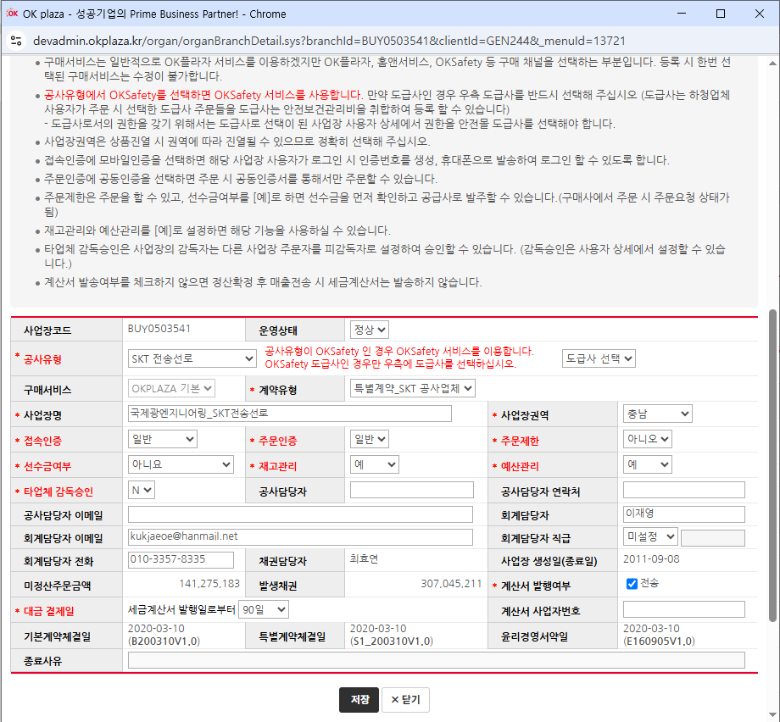 • OK |  | O |  | 서동욱 | X | N | N처리시 예산조회 메뉴 노출되고 있음 | 장동진 | 현재 표시가 잘 되는 것으로 확인되고 있습니다. 재고/예산 메뉴는 해당 사업장의 재고관리, 예산관리의 예 또는 아니오를 체크하고, 운영관리에서의 재고조회와 예산운영 메뉴는 하위 사업장 모두를 포함해서 재고관리와 예산 관리가 예 또는 아니오인지 체크하게 개발됐습니다.
IT_OKP_06_01_02 | 고객사 운영관리 : 예산운영 > 예산관리 | 구매사 예산 등록 |  | • 예산등록을 위한 사업장 선택 > 예산등록 > 예산 확인 - 예산이 미등록 처리된 사업장만 예산 등록이 가능 - 예산상태가 사용으로 변경, 배정예산 처리 | • OK |  |  | 구매사>재고/예산>예산관리 ===> 메뉴명 변경 필요 "예산조회" | 서동욱 | 메뉴명 변경 처리 | N | 예산상태 "미사용"의 사업장의 경우 주문제한상태의 사업장인 경우인가요?? 맞다면 미사용 사업장의 경우 등록/수정 버튼 클릭시 "주문제한사업장 입니다."로 얼럿 내용 수정해주세요. | 서동욱 | 예산상태는 해당 사업장의 예산 사용 여부를 체크하여 노출합니다. 주문제한상태와는 상관이 없습니다.
IT_OKP_06_01_03 | 고객사 운영관리 : 예산운영 > 예산관리 | 구매사 기초예산 일괄등록 및 예산 스케쥴 처리 |  | • 기초예산 엑셀 업로드 > 입력한 예산년월의 기초예산 변경 처리(기초예산이 있는경우 업데이트, 기초예산이 없는경우 등록 처리) > 스케쥴러 실행 > 예산 확인 - 스케쥴러 강제 실행 테스트를 위해 테스트할 사업장의 당월 배정예산 DB 삭제 삭제 필요 - 등록한 기초예산을 기준으로 당월 배정예산을 세팅 - 잔여예산이 있는경우 잔여예산이 추가되서 스케쥴러 실행 - 스케쥴러 : http://localhost:8025/schedule/goodVendorSafeStockQuanCalculation | • OK |  |  | 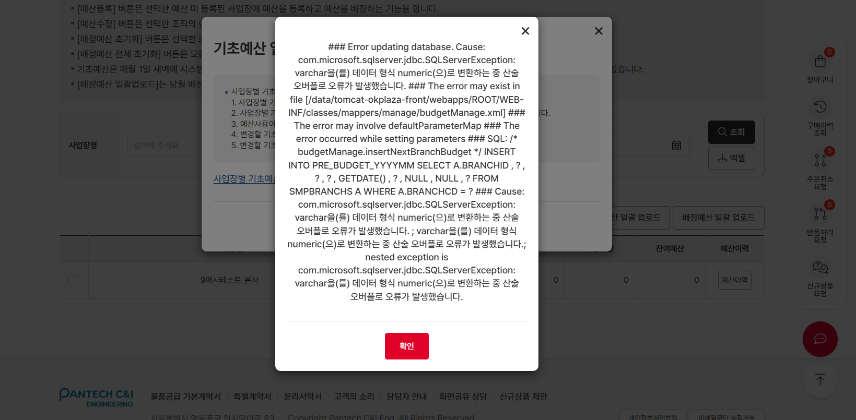 1. 구매사>재고/예산>예산관리 >>> 기초예산이 없는 경우(미등록상태) 증액요청 시 오류발생얼럿 출력 2. 기초예산 엑셀 일괄업로드 시 에러 출력 | 서동욱 | 1. 기초예산이 없는경우 팝업 호출시 유효성 검사 처리 2. 동일 테스트 진행시 오류가 안난다고 함 | Y |  | 서동욱 | 확인완료
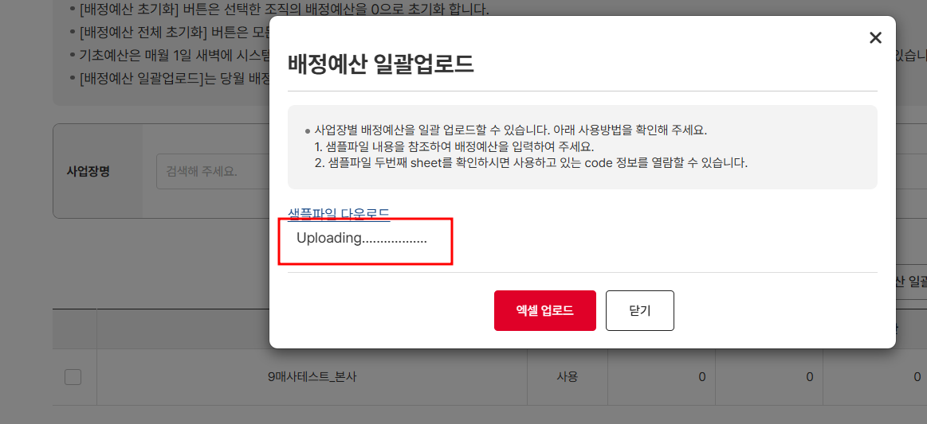
IT_OKP_06_01_04 | 고객사 운영관리 : 예산운영 > 예산관리 | 배정예산 일괄 업로드 |  | • 배정예산 일괄 업로드 > 배정예산 추가 처리 > 예산 확인 | • OK |  |  | 업로딩상태로 진행되지않음 or 에러출력 | 서동욱 | 사업장별 코드 값이 중복등록되어 있는 경우가 있어서 조치 | Y |  | 서동욱 | 확인완료

일반구매사 예산주문
일반구매사 예산주문 (IT_OKP_06_02)

작성자 | 작성일 | 수행자 | 수행일 | 수행자 | 수행일
서동욱 | 2025.05.08 | 조윤지 | 2025-05-16 | 유보현 | 2025-05-22

테스트 대상 상세 (시나리오별 세부단계)
구매사 예산사업장 설정 => 구매사 예산등록 => 예산수정(사업장 예산증가) => 상품 장바구니 담기 => 주문요청 => 예산차감 확인 => 감독관 주문승인 반려 => 예산증가 확인
테스트 시나리오 목적 :
구매사 예산사업장의 예산 주문 처리를 확인한다.
가정 및 필요사항 :

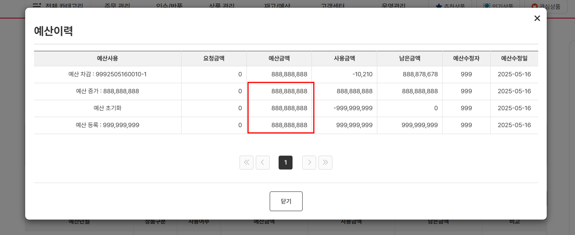
시나리오 항목 CODE | 시나리오 화면경로 및 페이지 | 테스트 항목 | 테스트 사전 정보 및 입력 | 테스트 케이스 기대결과 | 실제결과 | 구분 또는 실패 여부 | PCNI | 비고 | 조치자 | 조치결과 | PCNI 2차 | 수정사항 | 조치자 | 조치결과
IT_OKP_06_02_01 | 구매사 주문 장바구니 > 재고/예산 : 예산조회 | 예산 사업장 상품 주문 | - 예산이 등록된 일반 사업장 | • 예산 사업장의 주문 > 예산 차감 > 주문 프로세스 실행 이후 예산 이력 확인 - 예산 조회의 이력을 통해 주문으로 인한 차감이 정상 처리되어 있는지 확인 | 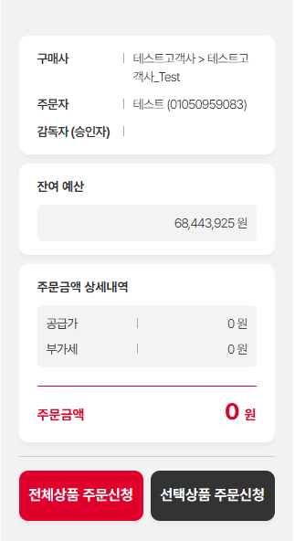 • OK |  | O | -예산차감은 정상처리되나 기준 예산금액 내역 업데이트 필요 | 서동욱 | 예산금액은 당월 기초예산금액으로 표에서 출력되고 있는 금액을 상단의 표기로 변경처리 | Y |  | 서동욱 | 확인완료

홈앤서비스 예산주문
홈앤서비스 예산주문 (IT_OKP_06_03)

작성자 | 작성일 | 수행자 | 수행일 | 수행자 | 수행일
서동욱 | 2025.05.08 | 조윤지 | 2025-05-16 | 유보현 | 2025-05-22

테스트 대상 상세 (시나리오별 세부단계)
홈앤서비스 사업장 자재/안전 예산 등록 => 자재/안전 예산수정 => 자재/안전 상품 장바구니 담기 => 주문요청 => 예산차감 확인 => 감독관 승인취소 => 예산증가 확인
테스트 시나리오 목적 :
홈앤서비스 예산사업장의 예산 주문 처리를 확인한다.
가정 및 필요사항 :

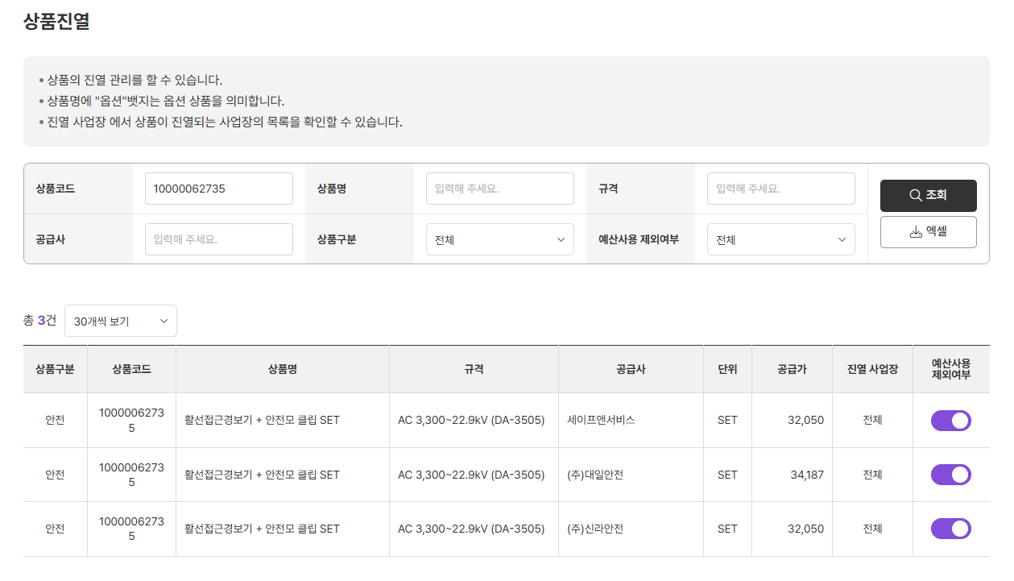
시나리오 항목 CODE | 시나리오 화면경로 및 페이지 | 테스트 항목 | 테스트 사전 정보 및 입력 | 테스트 케이스 기대결과 | 실제결과 | 구분 또는 실패 여부 | PCNI | 비고 | 조치자 | 조치결과 | PCNI 2차 | 수정사항 | 조치자 | 조치결과
IT_OKP_06_03_01 | 구매사 주문 장바구니 > 재고/예산 : 예산조회 | 예산 사업장 상품 주문 | - 예산이 등록된 일반 사업장 | • 예산 사업장의 주문 > 예산 차감 > 주문 프로세스 실행 이후 예산 이력 확인 - 예산 조회의 이력을 통해 주문으로 인한 차감이 정상 처리되어 있는지 확인 - 상품 구분에 따른 예산이 부여 주문 상세 및 예산 확인시 상품 구분 확인 필요 | 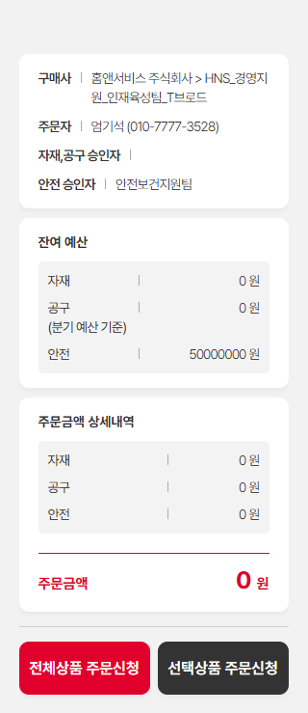 • OK | 홈앤서비스 주식회사 HNS_서비스지원_서비스지원팀 jyb723c 조윤지_HNS감독관3 |  | 1. '안전자재 예산의 경우 주문이후 즉시 예산이 차감되지않음. (감독관 승인이후 예산차감여부 확인 ) 2. 일반자재의 경우 주문이후 즉시 예산이 차감됨 (감독관승인x) | 서동욱 | 코드관리에서 관리하고있는 예산 미사용 상품 주문인경우 예산이 차감되지 않음 | Y |  | 서동욱 | 확인완료

